Riesgo general
Riesgo general

La puntuación de riesgo general se determina mediante la puntuación del riesgo y la puntuación de la mitigación, de conformidad con la matriz de la evaluación de riesgos que figura a continuación.

I. Puntuación de riesgo general

Muy bajo |  | El riesgo general de transmisión y propagación de la COVID-19 en relación con el partido se considera muy bajo.

Puntuación del riesgo | 0

Puntuación de la mitigación | 0

II. Matriz comparativa: evaluación de riesgos frente a medidas de mitigación
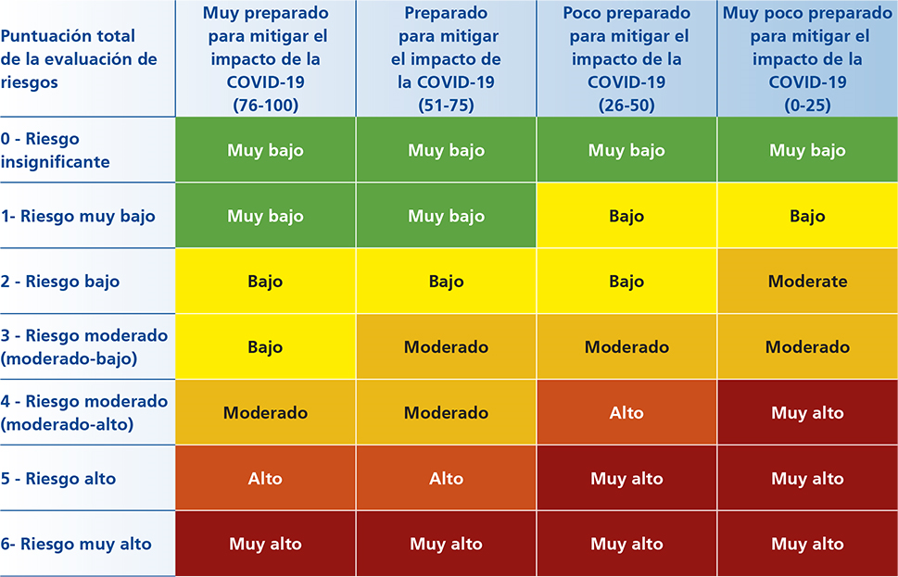

Atrás

